2908
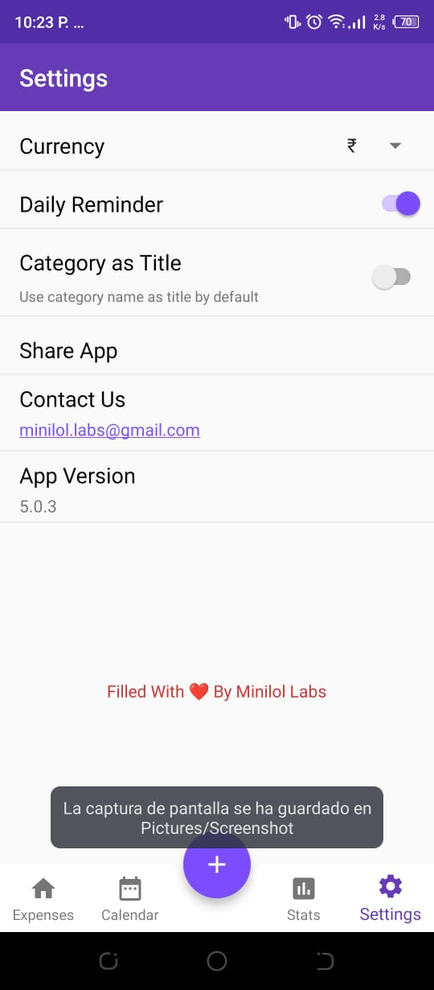
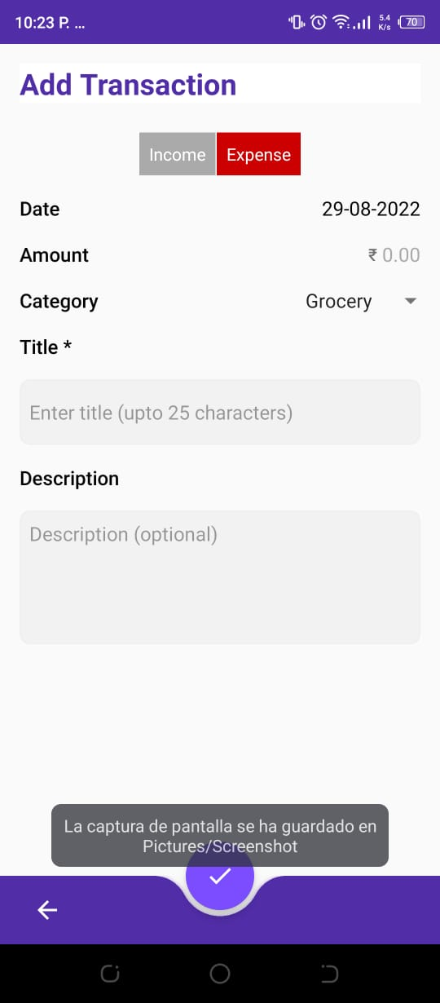
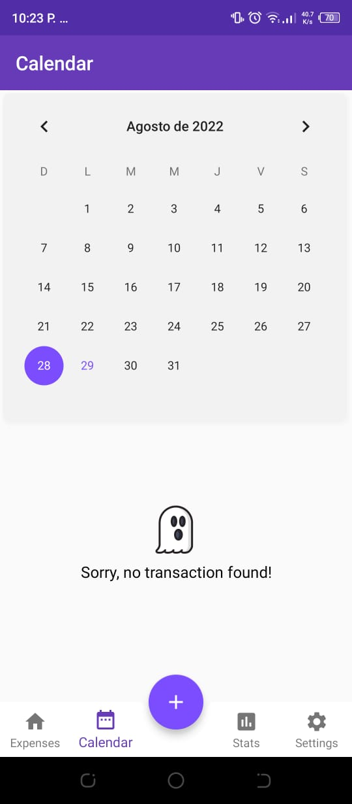
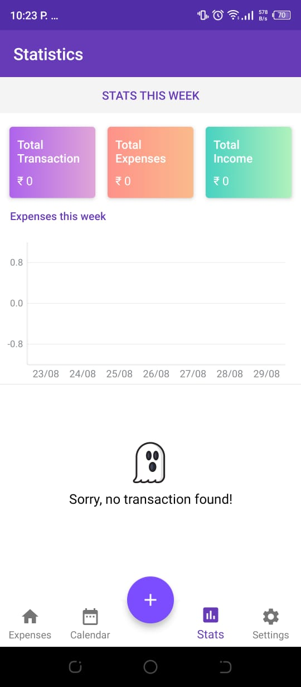
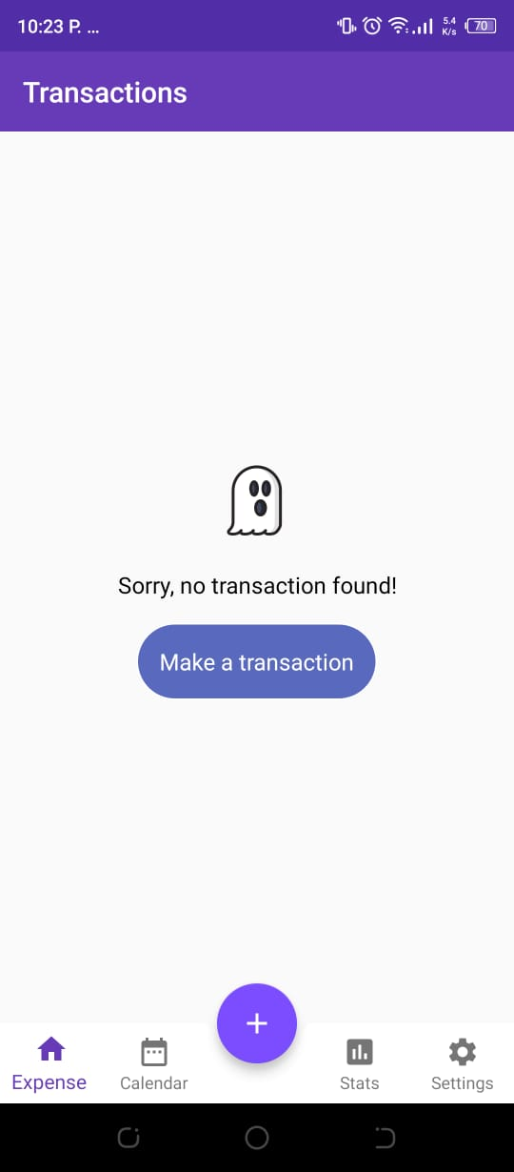
Gabriel Ichiro Balderrama Vargas | n | funcionalidades incrementales |  |  | historias de usuario
Rodrigo Guardia Ramirez | 1 | land page | n | Funcionalidad | como | quiero | para | Criterio Confirmacion
 | 2 | Crear una transacion | 1 | registrar transacciones | persona interesada en gestionar sus finanzas | registrar las transacciones que realice | Poder realizar un seguimiento a mis ingresos y gastos mensuales | El usuario podra reallizar un registro de sus transacciones segun el tipo (ingreso o egreso) | El usuario solo podra ingresar valores numericos en la cantidad de la transacción | Si no se ingresa ningún valor a la cantidad de la transacción
 | 3 | Registrar ingresos según la cantidad | 2 | registrar detalles de una transacción | persona interesada en gestionar sus finanzas | registrar titulos y descripcion de los registros | Analizar cuales fueron los gastos e ingresos más frecuentes | El usuario podra añadir titulo y descripcion a cada transacción. | Ambos detalles tendrán un limite de caracteres
 | 4 | Registrar gastos según la cantidad | 3 | registrar transacciones según categorias | persona interesada en gestionar sus finanzas | saber a que categorias corresponde cada transacciones | Analizar que categorias de gastos o ingresos son los más frecuentes | El usuario podra seleccionar la categoria de la transaccion de una litsa ya disponible | Si no se selecciona una categoria se usara la vcategorai "varios"
 | 5 | Añadir titulo en la creacion de registro | 4 | editar registros | persona interesada en gestionar sus finanzas | editar regisros que haya hecho | arreglar y /obtener mas detalles de mis ransacciones | el usuario vera un mensaje "se edito con exito" al terminar de editar
 | 6 | Añadir descripción en la creacion de registro | 5 | eliminar registros | persona interesada en gestionar sus finanzas | eliminar registros que haya hecho | quitar algun error, o borrar registros viejos | el usuario vera un mensaje "se eliimino con exito" al terminar de eliminar
 | 7 | Categorizar transacciones durante el registro
 | 8 | mostrar la lista de las transacciones en el menu principal
 | 9 | Mostrar el total de las transacciones en un menu aparte
 | 10 | Mostrar el total de los gastos
 | 11 | Mostrar el total de los ingresos
 | 12 | Editar registros ya creados
 |  | Eliminar una transacción existente.

